Pasaporte - HC
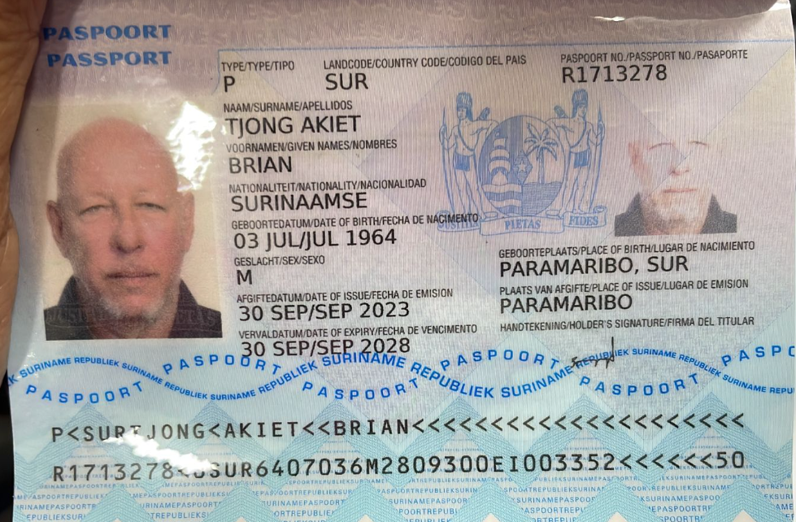
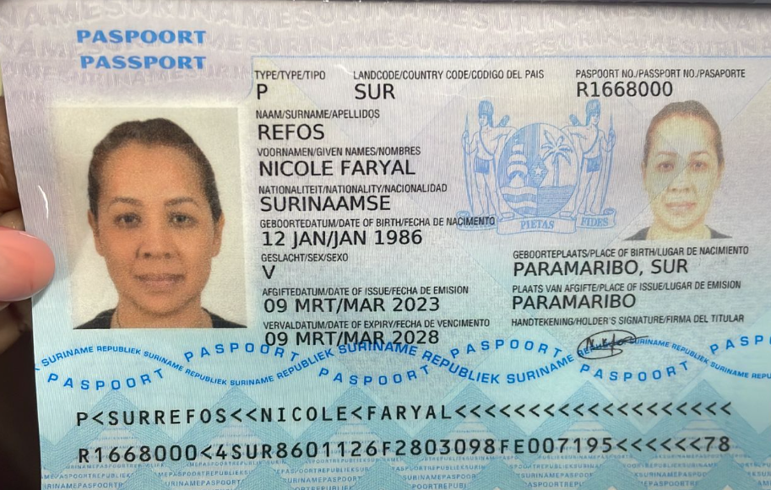

BRIAN | TJONG | AKIET | R1713278
Nombre | BRIAN | Pasaporte | R1713278
Nombre |  | Fecha de nacimiento | 3 de julio de 1964 | Nombre | Nicole
Apellido | TJONG | Edad |  | Nombre | Faryal
Apellido | AKIET |  |  | Apellido | Refos
Padre |  |  |  | Pasaporte | R1668000
Madre |  |  |  | Fecha de nacimiento | 1986-01-12
Estado civil | Casado
Dirección | Paramaribo
País | Suriname
Email: | nvtakt@yahoo.com
Profesión | dueño de negocio. Cortador de madera.
Teléfono | 5978532323
RH
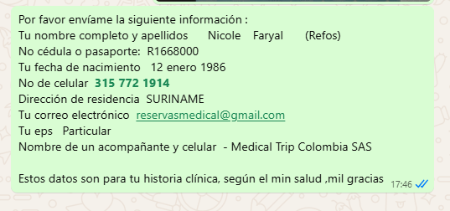
Seguro | NO
Peso |  |  |  |  | R1668000
Altura |  |  |  |  | NICOLE
Idioma |  |  |  |  | FARYAL
 |  |  |  |  | REFOS
Salud

